Maquettes
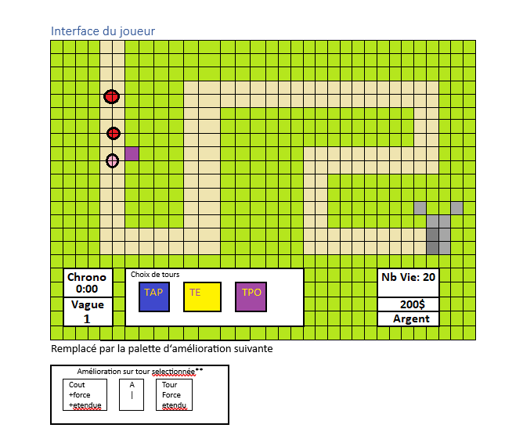
 | Maquette des interfaces graphiques

 |  | Tour à projectile |  |  |  | Tour éclair |  |  |  | Tour poison
 | N1 |  |  | #9bc2e6 |  |  |  | #ffd966 |  |  | #d287f5

 | N2 |  |  | #2f75b5 |  |  |  | #ffc000 |  |  | #ab62e3

 | N3 |  |  | #002060 |  |  |  | #806000 |  |  | #7030a0

 |  | Château

 |  |  |  |  | #404040

 |  |  | Creeps
MANA | 7-10 |  |  |  | #ff0000

 | 4-6 |  |  |  | #fc6060

 | 1-3 |  |  |  | #ffb3b3

 |  |  | Tir balles |  |  | Mitrailleur tir |  |  | Mitrailleur tir
Tour à Projectile
 |  |  |  | #9bc2e6 |  |  | #2f75b5 |  |  | #002060

 |  |  | Éclair |  |  | Laser faible |  |  | Laser puissant
Tour éclair
 |  |  |  | #ffd966 |  |  | #ffc000 |  |  | #806000

 |  |  | Acide |  |  |  |  |  | Acide plus fort
Tour poison
 |  |  |  | #a9d18e |  |  |  |  |  | #385723

